关系图
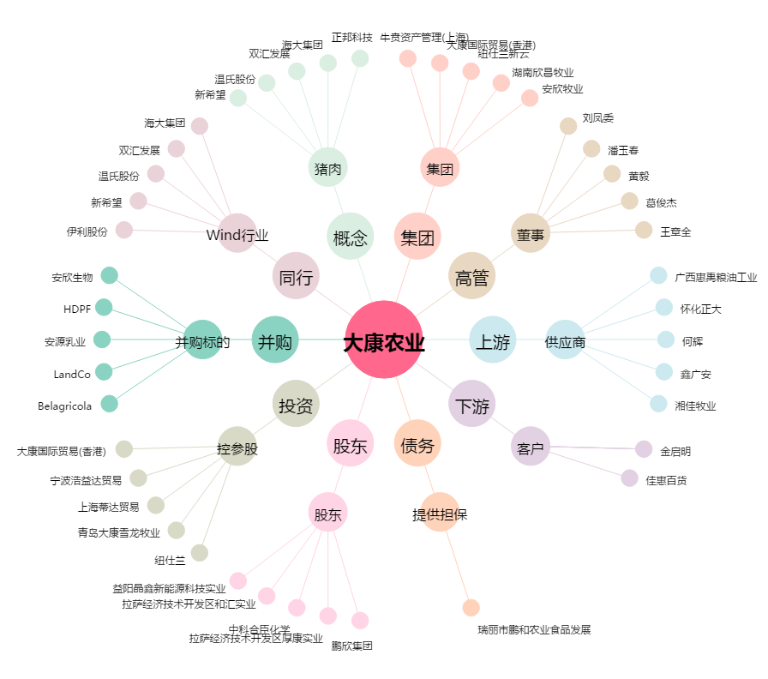
大康农业[002505.SZ] - 关系概览图

